Sheet2
SUMMARY OUTPUT
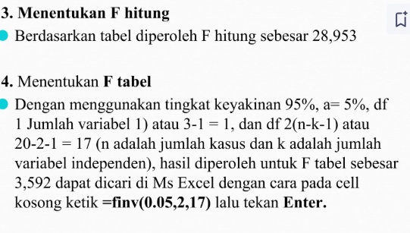
Regression Statistics
Multiple R | 0.87923036184
R Square | 0.77304602919
Adjusted R Square | 0.74634556203
Standard Error | 860.64802018
Observations | 20

ANOVA
 | df | SS | MS | F | Significance F
Regression | 2 | 42891144.751 | 21445572.376 | 28.952528235 | 3.3532904933E-06
Residual | 17 | 12592155.249 | 740715.01463
Total | 19 | 55483300

 | Coefficients | Standard Error | t Stat | P-value | Lower 95% | Upper 95% | Lower 95.0% | Upper 95.0%
Intercept | 4604.42372 | 661.44283 | 6.96118 | 0.00000 | 3208.90134 | 5999.94610 | 3208.90134 | 5999.94610
X1 (PER%) | -64.99050 | 56.32151 | -1.15392 | 0.26450 | -183.81850 | 53.83749 | -183.81850 | 53.83749
X2 (ROI%) | 697.67084 | 114.54293 | 6.09091 | 0.00001 | 456.00639 | 939.33530 | 456.00639 | 939.33530 | 3.5915305685

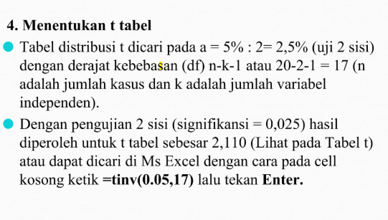

 |  |  |  |  |  | 4.7374141278
 |  |  |  |  |  | 2.3646242516

